Dosage-Picogreen
Dosage Picogreen |  | Colonne 4 | Colonne 5 | Colonne 6 | Colonne 12
2023-11-21 |  | 45851 | 415 | 147 | 99
Data brutes |  | 273 | 1429 | 5855 | 90
 |  | 273 | 193 | 2137 | 43699
 |  | 828 | 204 | 473 | 23050
 |  | 176 | 6763 | 335 | 11904
 |  | 274 | 98 | 447 | 6571
 |  | 170 | 90 | 81 | 3354
 |  | 219 |  |  | 1722
 |  |  |  |  |  |  |  |  | Moyenne Blanc | Courbe
 |  |  |  |  | gamme Lambda (ng/puit) |  |  |  | 94.5
 |  | Colonne 4 | Colonne 5 | Colonne 6 | Colonne 12 |  | Gamme | DO | DO modif
 |  | 1 | 9 | 2V | BLANC |  | BLANC | 99
 |  | 2 | 10 | 14V | BLANC |  | BLANC | 90 |  | DO modif | Gamme
 |  | 3 | 11 | 17V | 40 |  | 40 | 43699 | 43604.5 | 43604.5 | 40
 |  | 4 | 12 | 18V | 20 |  | 20 | 23050 | 22955.5 | 22955.5 | 20
 |  | 5 | 1DIL10 | 19V | 10 |  | 10 | 11904 | 11809.5 | 11809.5 | 10
 |  | 6 | H2O | 20V | 5 |  | 5 | 6571 | 6476.5 | 6476.5 | 5
 |  | 7 | H20 | H20 | 2.5 |  | 2.5 | 3354 | 3259.5 | 3259.5 | 2.5
 |  | 8 |  |  | 1.25 |  | 1.25 | 1722 | 1627.5 | 1627.5 | 1.25

 |  | Sample | DO | DO modif | ng/puit | ng/µl
 | JRL | 1 | 45851 | 45756.5 | 40.457 | 20.228
 | JRL | 2 | 273 | 178.5 | -0.563 | -0.282
 | JRL | 3 | 273 | 178.5 | -0.563 | -0.282
 | JRL | 4 | 828 | 733.5 | -0.064 | -0.032
 | JRL | 5 | 176 | 81.5 | -0.651 | -0.325
 | JRL | 6 | 274 | 179.5 | -0.562 | -0.281
 | JRL | 7 | 170 | 75.5 | -0.656 | -0.328
 | JRL | 8 | 219 | 124.5 | -0.612 | -0.306
 | JRL | 9 | 415 | 320.5 | -0.435 | -0.218
 | JRL | 10 | 1429 | 1334.5 | 0.477 | 0.239
 | JRL | 11 | 193 | 98.5 | -0.635 | -0.318
 | JRL | 12 | 204 | 109.5 | -0.625 | -0.313
 | JRL | 1DIL10 | 6763 | 6668.5 | 5.278 | 2.639
 | Vero | 2V | 147 | 52.5 | -0.677 | -0.338
 | Vero | 14V | 5855 | 5760.5 | 4.461 | 2.230
 | Vero | 17V | 2137 | 2042.5 | 1.114 | 0.557
 | Vero | 18V | 473 | 378.5 | -0.383 | -0.192
 | Vero | 19V | 335 | 240.5 | -0.507 | -0.254
 | Vero | 20V | 447 | 352.5 | -0.407 | -0.203

 |  | 40 | 43699 | 43604.5 | 38.520 | 19.260
 |  | 20 | 23050 | 22955.5 | 19.936 | 9.968
 |  | 10 | 11904 | 11809.5 | 9.905 | 4.952
 |  | 5 | 6571 | 6476.5 | 5.105 | 2.552
 |  | 2.5 | 3354 | 3259.5 | 2.210 | 1.105
 |  | 1.25 | 1722 | 1627.5 | 0.741 | 0.370

ADNDataSS
Data 20/11/2023 |  | Spark UV
Well | sample | ng/µl | Ratio 260/230 | Ratio 260/280
A1 | 1 | 175.5 | 0.81 | 2.13
B1 | 2 | 9.52 | 0.09 | 1.98
C1 | 3 | 15.11 | 0.1 | 1.62
D1 | 4 | 3.23 | 0.22 | 4.28
E1 | 5 | 11 | 0.14 | 1.7 | Gel d'agarse, 1,6 %
F1 | 6 | 16.24 | 0.11 | 1.64 | Dépôt : 10 µL d'ADN
G1 | 7 | 12.05 | 0.11 | 2.05
H1 | 8 | 14.48 | 0.09 | 1.36 | LAD | 1 | 2 | 3 | 4 | 5 | 6 | 7 | 8 | 9 | 10 | 11 | 12 | 1DIL10 | LAD
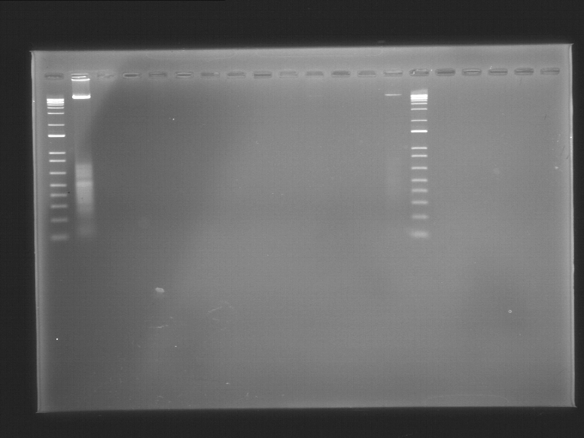
A2 | 9 | 14.76 | 0.1 | 1.38
B2 | 10 | 32.72 | 0.14 | 1.2
C2 | 11 | 10.97 | 0.11 | 2
D2 | 12 | 13.41 | 0.1 | 1.72

 | sample |  | estimation 10% | pico green (ng/µL)
 | 1 | 175.5 | 17.55 | 20.228
 | 2 | 9.52 | 0.952 | -0.282
 | 3 | 15.11 | 1.511 | -0.282
 | 4 | 3.23 | 0.323 | -0.032
 | 5 | 11 | 1.1 | -0.325
 | 6 | 16.24 | 1.624 | -0.281
 | 7 | 12.05 | 1.205 | -0.328
 | 8 | 14.48 | 1.448 | -0.306
 | 9 | 14.76 | 1.476 | -0.218
 | 10 | 32.72 | 3.272 | 0.239
 | 11 | 10.97 | 1.097 | -0.318
 | 12 | 13.41 | 1.341 | -0.313
 |  |  | sur estimé

